Sheet2
희원 26문항 내용 | 코샤가이드 기준 내용
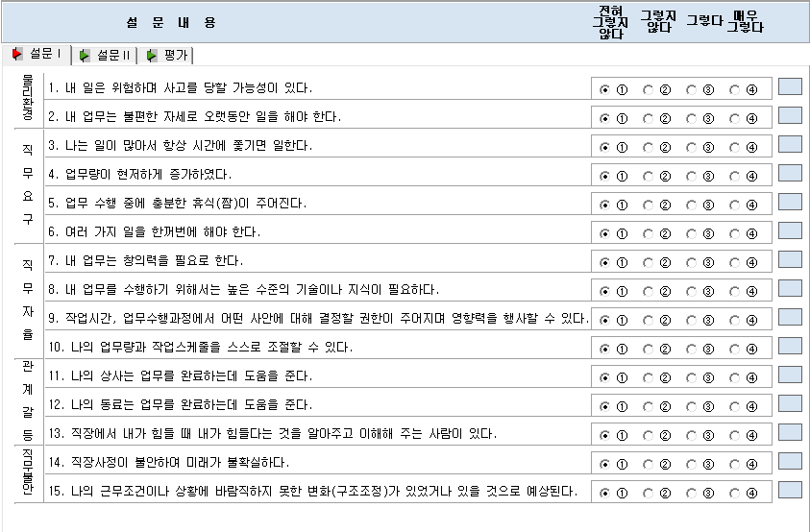
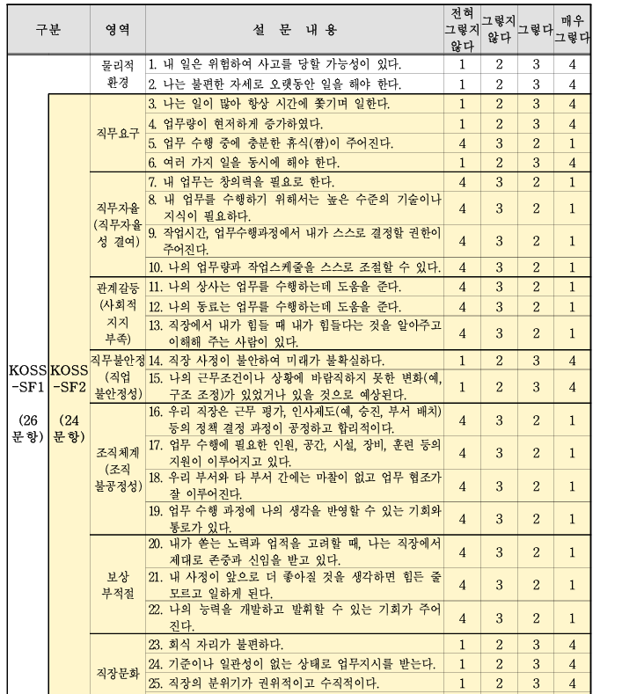

예) 7. 내 업무는 창의력을 필요로 한다..
→ 전혀그렇지 않다. (1점), 그렇지 않다.(2점), 그렇다.(3점), 매우 그렇다(4점)
예) 7. 내 업무는 창의력을 필요로 한다..
→ 전혀그렇지 않다. (4점), 그렇지 않다.(3점), 그렇다.(2점), 매우 그렇다(1점)

희원 프로그램상 그렇지 않다(1점)와 코샤가이드 기준 그렇지 않다(4점)가 상이합니다.
확인부탁드립니다...

